Dashboard

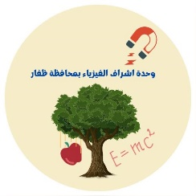
المديرية العامة للتربية والتعليم بمحافظة ظفار
دائرة الاشراف التربوي
قسم الاشراف الفني
وحدة اشراف الفيزياء
 | سجل تحليل أعمال الطلبة في الاختبارات القصيرة والنهائية

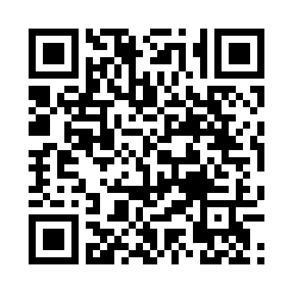
اسم المدرسة
اسم المعلم/ة
الصف
اختر نوع التحليل | اختبار نهائي (2)

 | انتقال

